schrijfloon
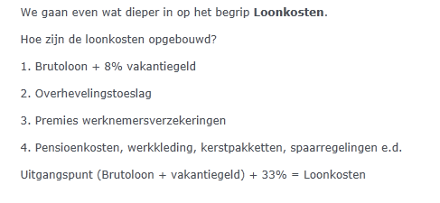

Loonkosten/Arbeidskosten en Schrijfloon

Vul gele vakken in.

Loonschaal |  | Bruto per week |  |  | Bruto uurloon |  | € -
Periodiek

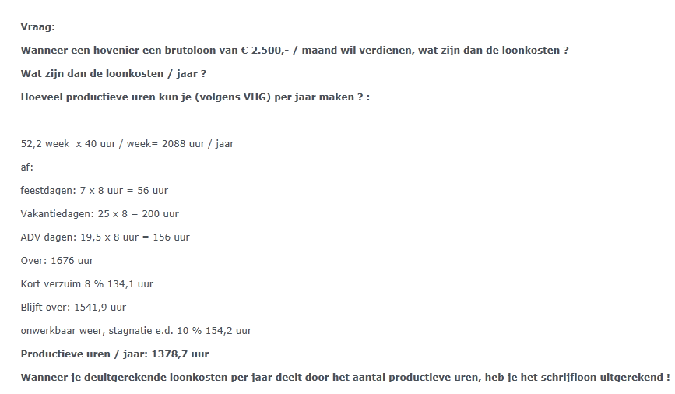
Bruto maandloon |  | erbij | 8% | vakantiegeld |  | totaal A | € -

Overhevelingstoeslag
Premies werknemersverzekeringen
Pensioen, werkkleding, kerstpakket, spaarregeling, cursus |  |  |  | 33% | van totaal A |  | € -
Totaal loonkosten/arbeidskosten per maand |  |  |  |  |  |  | € -

Totaal loonkosten/arbeidskosten per jaar |  |  | 12 | maal | € - | is | € -

Productieve uren op jaarbasis | (ongeveer 90% van beschikbare uren) |  |  |  |  |  | 1378.7
Loonkosten/arbeidskosten per productief uur |  |  |  |  |  |  | € -

Uitvoeringskosten |  |  |  |  |  |  | € -
Algemene bedrijfskosten |  |  |  |  |  |  | € -
Winst en risico |  |  |  |  |  |  | € -

Uurtarief ex BTW |  |  |  |  |  |  | € -
BTW |  |  |  |  |  |  | € -
Uurtarief incl BTW |  |  |  |  |  |  | € -

bepaling loon cao groen
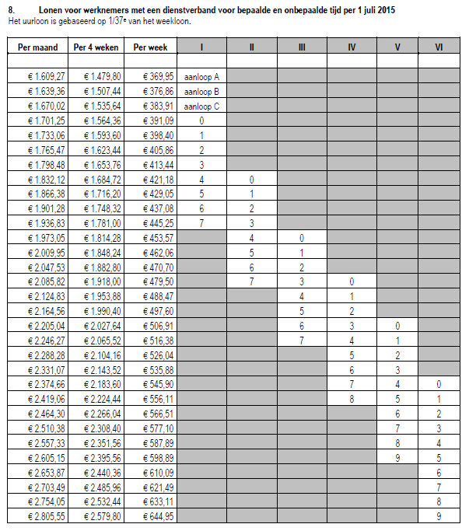
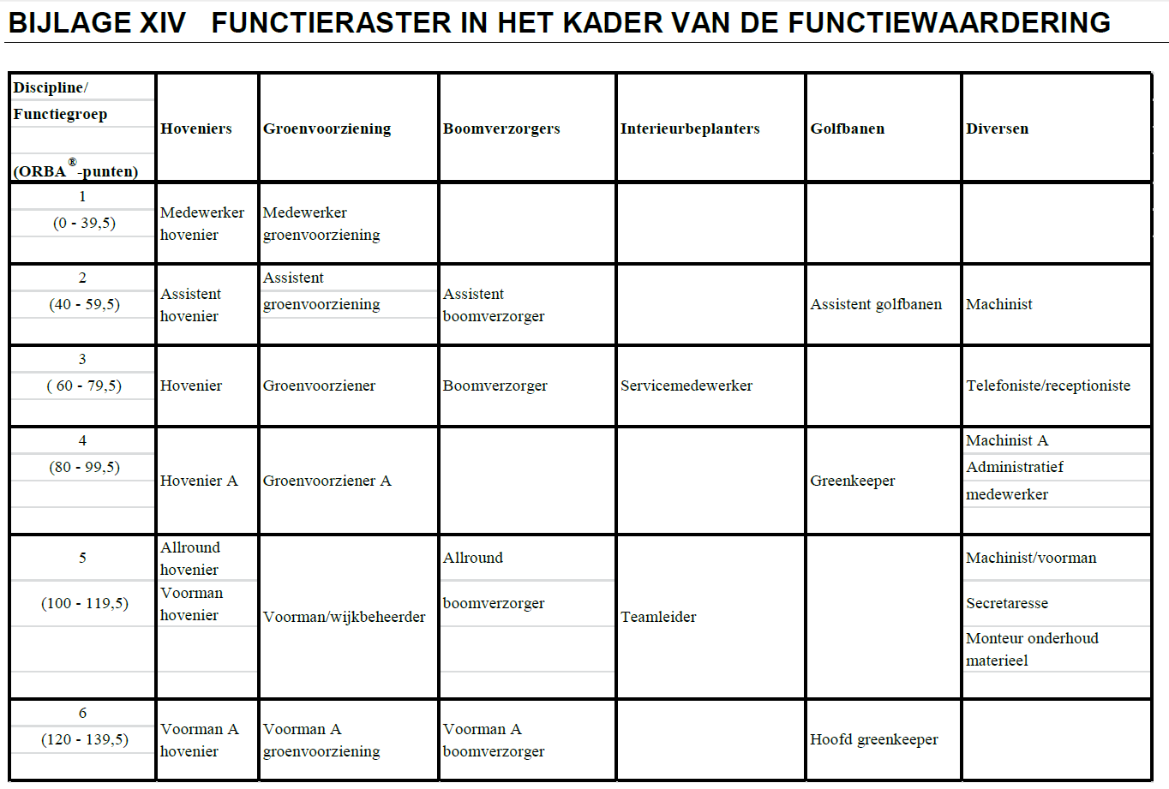
De loonschalen zijn vastgelegd volgens de ORBA systematiek.
De Romeinse cijfers zijn de loonschalen, de andere cijfers geven de periodieken aan.

Normen
 |  | Methode
 |  | Groene Boek

 |  | Maak je eigen norm
 |  | Vul de gele vakken in.

Toeslagen
Hoofdcode RAW | Hoofd Code Groenvision | Werkomschrijving | Eenheid | Tijdnorm taaktijd Seconden /eenheid | A | B | C | D | Tijnorm met toeslagen Seconden / eenheid | Productie Eenheid / uur | Productie met toeslagen Eenheid / uur | Aantal personen | Werktuig hulpmiddelen | datum | opgenomen door
 | 25 Verharding | banden stellen in zandbed 5x15x100cm<20m1 | m1 | 180 | 5% | 5% | 5% | 5% | 216 | 20.0 | 16.7 | 1 | Laser | Nov-15 | Maikel en Maarten | hoofdcode Groenvision
 | 79 Onderhoud gazon | Gazon maaien cirkel(mulch)maaier 50cm <1000m2 | m2 | 4.2 | 5% | 5% | 10% | 20% | 5.88 | 857.1 | 612.2 | 1 | Cirkelmaaier 50 cm benzine | Nov-15 | Puck | 5 ontwerp&advies | m1
 | hoofdcode Groenvision |  |  |  | 5% | 5% | 5% | 5% | 0 |  |  |  |  |  |  | 10 Werkvoorbereiding & organisatie | m2
 | hoofdcode Groenvision |  |  |  | 5% | 5% | 5% | 5% | 0 |  |  |  |  |  |  | 15 Voorbereiding projectlocatie | m3
 | hoofdcode Groenvision |  |  |  | 5% | 5% | 5% | 5% | 0 |  |  |  |  |  |  | 20 Grondwerk | km
 | hoofdcode Groenvision |  |  |  | 5% | 5% | 5% | 5% | 0 |  |  |  |  |  |  | 25 Verharding | are
 | hoofdcode Groenvision |  |  |  | 5% | 5% | 5% | 5% | 0 |  |  |  |  |  |  | 30 Bouwkundige elementen | ha
 | hoofdcode Groenvision |  |  |  | 5% | 5% | 5% | 5% | 0 |  |  |  |  |  |  | 35 Beplanting | liter
 | hoofdcode Groenvision |  |  |  | 5% | 5% | 5% | 5% | 0 |  |  |  |  |  |  | 40 Gazon | stuk
 | hoofdcode Groenvision |  |  |  | 5% | 5% | 5% | 5% | 0 |  |  |  |  |  |  | 41 Vijver
 | hoofdcode Groenvision |  |  |  | 5% | 5% | 5% | 5% | 0 |  |  |  |  |  |  | 45 Inrichting element
 | hoofdcode Groenvision |  |  |  | 5% | 5% | 5% | 5% | 0 |  |  |  |  |  |  | 50 Afwerking projectlocatie
 | hoofdcode Groenvision |  |  |  | 5% | 5% | 5% | 5% | 0 |  |  |  |  |  |  | 55 Nazorg
 | hoofdcode Groenvision |  |  |  | 5% | 5% | 5% | 5% | 0 |  |  |  |  |  |  | 76 Onderhoud bomen
 | hoofdcode Groenvision |  |  |  | 5% | 5% | 5% | 5% | 0 |  |  |  |  |  |  | 77 Onderhoud hagen
 | hoofdcode Groenvision |  |  |  | 5% | 5% | 5% | 5% | 0 |  |  |  |  |  |  | 78 Onderhoud beplanting
 | hoofdcode Groenvision |  |  |  | 5% | 5% | 5% | 5% | 0 |  |  |  |  |  |  | 79 Onderhoud gazon
 | hoofdcode Groenvision |  |  |  | 5% | 5% | 5% | 5% | 0 |  |  |  |  |  |  | 80 Onderhoud vijvers
 | hoofdcode Groenvision |  |  |  | 5% | 5% | 5% | 5% | 0 |  |  |  |  |  |  | 81 Onderhoud beregening
 | hoofdcode Groenvision |  |  |  | 5% | 5% | 5% | 5% | 0 |  |  |  |  |  |  | 82 Onderhoud verharding
 | hoofdcode Groenvision |  |  |  | 5% | 5% | 5% | 5% | 0 |  |  |  |  |  |  | 83 Onderhoud bouwkundige elementen
 | hoofdcode Groenvision |  |  |  | 5% | 5% | 5% | 5% | 0 |  |  |  |  |  |  | 84 Onderhoud algemeen
 | hoofdcode Groenvision |  |  |  | 5% | 5% | 5% | 5% | 0
 | hoofdcode Groenvision |  |  |  | 5% | 5% | 5% | 5% | 0
 | hoofdcode Groenvision |  |  |  | 5% | 5% | 5% | 5% | 0
 | hoofdcode Groenvision |  |  |  | 5% | 5% | 5% | 5% | 0
 | hoofdcode Groenvision |  |  |  | 5% | 5% | 5% | 5% | 0
 | hoofdcode Groenvision |  |  |  | 5% | 5% | 5% | 5% | 0
 | hoofdcode Groenvision |  |  |  | 5% | 5% | 5% | 5% | 0
 | hoofdcode Groenvision |  |  |  | 5% | 5% | 5% | 5% | 0
 | hoofdcode Groenvision |  |  |  | 5% | 5% | 5% | 5% | 0
 | hoofdcode Groenvision |  |  |  | 5% | 5% | 5% | 5% | 0
 | hoofdcode Groenvision |  |  |  | 5% | 5% | 5% | 5% | 0
 | hoofdcode Groenvision |  |  |  | 5% | 5% | 5% | 5% | 0
 | hoofdcode Groenvision |  |  |  | 5% | 5% | 5% | 5% | 0
 | hoofdcode Groenvision |  |  |  | 5% | 5% | 5% | 5% | 0
 | hoofdcode Groenvision |  |  |  | 5% | 5% | 5% | 5% | 0
 | hoofdcode Groenvision |  |  |  | 5% | 5% | 5% | 5% | 0
 | hoofdcode Groenvision |  |  |  | 5% | 5% | 5% | 5% | 0
 | hoofdcode Groenvision |  |  |  | 5% | 5% | 5% | 5% | 0
 | hoofdcode Groenvision |  |  |  | 5% | 5% | 5% | 5% | 0
 | hoofdcode Groenvision |  |  |  | 5% | 5% | 5% | 5% | 0
 | hoofdcode Groenvision |  |  |  | 5% | 5% | 5% | 5% | 0
 | hoofdcode Groenvision |  |  |  | 5% | 5% | 5% | 5% | 0
 | hoofdcode Groenvision |  |  |  | 5% | 5% | 5% | 5% | 0
 | hoofdcode Groenvision |  |  |  | 5% | 5% | 5% | 5% | 0
 | hoofdcode Groenvision |  |  |  | 5% | 5% | 5% | 5% | 0
 | hoofdcode Groenvision |  |  |  | 5% | 5% | 5% | 5% | 0
 | hoofdcode Groenvision |  |  |  | 5% | 5% | 5% | 5% | 0
 | hoofdcode Groenvision |  |  |  | 5% | 5% | 5% | 5% | 0
 | hoofdcode Groenvision |  |  |  | 5% | 5% | 5% | 5% | 0
 | hoofdcode Groenvision |  |  |  | 5% | 5% | 5% | 5% | 0
 | hoofdcode Groenvision |  |  |  | 5% | 5% | 5% | 5% | 0
 | hoofdcode Groenvision |  |  |  | 5% | 5% | 5% | 5% | 0
 | hoofdcode Groenvision |  |  |  | 5% | 5% | 5% | 5% | 0
 | hoofdcode Groenvision |  |  |  | 5% | 5% | 5% | 5% | 0
 | hoofdcode Groenvision |  |  |  | 5% | 5% | 5% | 5% | 0
 | hoofdcode Groenvision |  |  |  | 5% | 5% | 5% | 5% | 0
 | hoofdcode Groenvision |  |  |  | 5% | 5% | 5% | 5% | 0
 | hoofdcode Groenvision |  |  |  | 5% | 5% | 5% | 5% | 0
 | hoofdcode Groenvision |  |  |  | 5% | 5% | 5% | 5% | 0
 | hoofdcode Groenvision |  |  |  | 5% | 5% | 5% | 5% | 0
 | hoofdcode Groenvision |  |  |  | 5% | 5% | 5% | 5% | 0
 | hoofdcode Groenvision |  |  |  | 5% | 5% | 5% | 5% | 0
 | hoofdcode Groenvision |  |  |  | 5% | 5% | 5% | 5% | 0
 | hoofdcode Groenvision |  |  |  | 5% | 5% | 5% | 5% | 0
 | hoofdcode Groenvision |  |  |  | 5% | 5% | 5% | 5% | 0
 | hoofdcode Groenvision |  |  |  | 5% | 5% | 5% | 5% | 0
 | hoofdcode Groenvision |  |  |  | 5% | 5% | 5% | 5% | 0
 | hoofdcode Groenvision |  |  |  | 5% | 5% | 5% | 5% | 0
 | hoofdcode Groenvision |  |  |  | 5% | 5% | 5% | 5% | 0
 | hoofdcode Groenvision |  |  |  | 5% | 5% | 5% | 5% | 0
 | hoofdcode Groenvision |  |  |  | 5% | 5% | 5% | 5% | 0
 | hoofdcode Groenvision |  |  |  | 5% | 5% | 5% | 5% | 0
 | hoofdcode Groenvision |  |  |  | 5% | 5% | 5% | 5% | 0
 | hoofdcode Groenvision |  |  |  | 5% | 5% | 5% | 5% | 0
 | hoofdcode Groenvision |  |  |  | 5% | 5% | 5% | 5% | 0
 | hoofdcode Groenvision |  |  |  | 5% | 5% | 5% | 5% | 0
 | hoofdcode Groenvision |  |  |  | 5% | 5% | 5% | 5% | 0
 | hoofdcode Groenvision |  |  |  | 5% | 5% | 5% | 5% | 0
 | hoofdcode Groenvision |  |  |  | 5% | 5% | 5% | 5% | 0
 | hoofdcode Groenvision |  |  |  | 5% | 5% | 5% | 5% | 0
 | hoofdcode Groenvision |  |  |  | 5% | 5% | 5% | 5% | 0
 | hoofdcode Groenvision |  |  |  | 5% | 5% | 5% | 5% | 0
 | hoofdcode Groenvision |  |  |  | 5% | 5% | 5% | 5% | 0
 | hoofdcode Groenvision |  |  |  | 5% | 5% | 5% | 5% | 0
 | hoofdcode Groenvision |  |  |  | 5% | 5% | 5% | 5% | 0
 | hoofdcode Groenvision |  |  |  | 5% | 5% | 5% | 5% | 0
 | hoofdcode Groenvision |  |  |  | 5% | 5% | 5% | 5% | 0
 | hoofdcode Groenvision |  |  |  | 5% | 5% | 5% | 5% | 0
 | hoofdcode Groenvision |  |  |  | 5% | 5% | 5% | 5% | 0

calculatie plantprijs
Prijs maken kan op verschillende manieren. Hieronder staan een aantal voorbeelden uit de praktijk.
Bedrijf 1
Kostprijs planten 100%
Marge winst/risico 0%-50% op de inkoop
Inboet 10% van de inkoop
Inboet 10% van de arbeid van de aanplant
Marges op stort 5%
Marges op andere materialen 0% tot 20%
Bedrijf 2
Berekend projecten op basis van ‘Het Groene Boek’.
Kostprijs planten 100%
Marge op planten 15%
Inboet 10% van de inkoop
Inboet 10% van de arbeid van de aanplant
Marge op alle materialen 10%
Op kleine hoeveelheden materialen 20%
Bedrijf 3
Kostprijs planten 100%
Verkoopprijs planten: inboet + marge winst risico = inkoop+100%
Marge op andere materialen: leverancierskorting als winstmarge hanteren. Materiaal verkopen tegen ‘winkelprijs’.
Dit bedrijft rekent voor een beplanting gemiddeld €35, - per m2 ex BTW(2013) arbeid, machines, materialen . Bomen uitgezonderd.
Bedrijf 1

Inkoopwaarde planten | € 300.00

Winst/Risico% | 10%

Inboet% | 10% | Inkoopwaarde planten | € 300.00
inboet% | 20% | Kosten arbeid en machines plantwerk | € 50.00

Prijs exBTW | € 370.00

BTW% | 6%

Prijs incl. BTW | € 392.20

calculatie materiaalprijs
info

 | Vul de gele vakken in.

 | Inkooprijs per stuk, m1,m2,m3 etc | € 200.00

 | Aantal | 2

 | Totaal inkoop | € 400.00

 | Winst/risico(opslag) % | 20%

 | Uitlevering of inklink | 0%

 | Kap- en breukverlies% | 0%

 | Prijs ex BTW | 480

 | BTW% | 21%

 | Prijs incl BTW | € 580.80

Wat te doen met bezorgkosten?
Deze tel je er in de voorcalculatie apart bij op, of verreken deze in de stukprijs.
Tijd die je nodig hebt om het materiaal te halen?
Als uren verrekenen in de voorcalcualtie.
Tijd die je nodig hebt om een materiaall te bestellen?
Dit zijn overheadkosten en zitten in het schrijfloon verrekend.

Organisatie
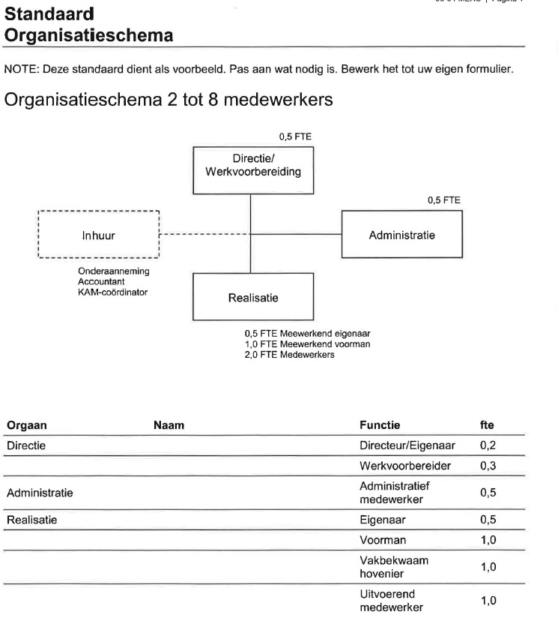
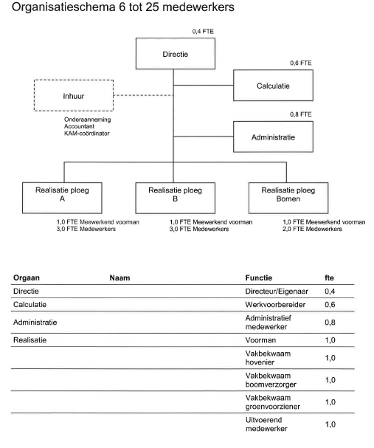

Vul gele vakken in

Organisatieschema 2 tot 8 medewerkers |  |  |  | Organisatieschema 6 tot 25 medewerkers????

Overhead |  | 29% |  | Overhead | 36%
 |  |  | FTE |  |  | FTE
Directeur eigenaar |  |  | 0.2 | Directie |  | 0.4
Werkvoorbereiding |  |  | 0.3 | Calculatie/ werkvoorbereiding |  | 0.6
Administratief medewerker |  |  | 0.5 | Administratief medewerker |  | 0.8

Totaal overhead |  |  | 1.0 | Totaal overhead |  | 1.8

Realisatie | 100% |  |  | Realisatie | 100%

Eigenaar |  |  | 0.5 | Voorman |  | 1.0
Voorman |  |  | 1.0 | Vakbekwaam hovenier |  | 1.0
Vakbekwaam hovenier |  |  | 1.0 | Vakbekwaam boomverzorger |  | 1.0
Uitvoerend medewerker |  |  | 1.0 | Vakbekwaam groenvoorziener |  | 1.0
 |  |  |  | Uitvoerend medewerker |  | 1.0
Totaal realisatie |  |  | 3.5
 |  |  |  | Totaal realisatie |  | 5.0

info
Eenmalige kosten
De `Eenmalige kosten` houden verband met (onderdelen van) het werk, maar nemen niet (evenredig)
toe of af met de omvang daarvan. Eenmalige kosten kunnen verband houden met een enkele
bestekspost, bijvoorbeeld: transportkosten van, naar of binnen het werk en kosten voor het inrichten,
afbreken en verwijderen van benodigd materieel of installaties.
Er zijn ook eenmalige kosten die aan het gehele werk (of een groep van aan elkaar gerelateerde
resultaatsverplichtingen) zijn toe te rekenen. Voorbeelden daarvan zijn kosten voor het opzetten en
inrichten van het werkterrein en de aan- en afvoer van materieel. Als de specificatie van de post
`Eenmalig kosten` niet aansluit op de door de inschrijver voorziene wijze van uitvoering, mag hij deze
uitbreiden met onderdelen die hij nodig acht. Onder `Eenmalige kosten` is bovendien een voorziening
opgenomen voor een eventuele korting die de inschrijver op zijn inschrijvingssom wil geven
De hoogte van het bedrag van de eenmalige kosten wordt onder andere bepaald door de organisatie en
uitvoeringswijze van de aannemer.
Uitvoeringskosten
De uitvoeringskosten zijn (meestal) tijdgebonden kosten. De omvang van deze kosten wordt beïnvloed
door de grootte, de duur en de aard van het werk. De wijze waarop een inschrijver uitvoeringskosten
bepaalt verschilt: aan de hand van een percentage over het subtotaal of door middel van berekening
(bijvoorbeeld tijdsbesteding uitvoerder). Er is geen vaste relatie tussen de uitvoeringskosten en de
productieomvang (een geringe productie en een omvangrijke productie kunnen gelijke
uitvoeringskosten vergen). Voorbeelden van uitvoeringskosten zijn: uitzetten van het werk, huur
schaftkeet, uitvoering laboratoriumproeven, kosten uitvoerder. Op de inschrijvingsstaat worden de
uitvoeringskosten als (niet verrekenbaar) bedrag opgegeven.
Algemene kosten
Tot de algemene kosten worden onder andere de overheadkosten van het aannemingsbedrijf gerekend.
Dit is vaak gerelateerd aan de bedrijfsomzet (percentage) en toegerekend aan de individuele werken.
Zo`n percentage zal de inschrijver jaarlijks bijgestellen en hanteren bij nieuwe inschrijvingen.
Op de inschrijvingsstaat worden de algemene kosten als (niet verrekenbaar) bedrag opgegeven.
Winst en risico
`Winst en risico` worden op vergelijkbare wijze als de algemene kosten door de inschrijver bepaald
aan de hand van een percentage. Specifieke omstandigheden die de risico’s bepalen, kunnen dit mede
beïnvloeden: ook kan de inschrijver met een verlies inschrijven (dat kan een negatief bedrag tot gevolg
hebben). Op de inschrijvingsstaat worden `Winst en risico` als (niet verrekenbaar) bedrag opgegeven.
Stelposten
De stelposten zijn in het bestek voorzien en de opdrachtgever heeft voor deze posten bedragen in het
bestek en in de inschrijvingsstaat opgenomen (bedragen maken deel uit van de aannemingssom).
Stelposten staan als (verrekenbare post) bedrag vermeld onder de staartposten. De inschrijver heeft
geen invloed op deze bedragen.
Bijdragen
De bijdragen voor RAW en FCO, zijn bedragen die deel uitmaken van de aannemingssom en zijn terug
te vinden als (niet verrekenbaar) bedrag onder de staartposten. De bedragen worden berekend als
percentage van de aannemingssom.
Opbrengsten
Bij veel projecten is er sprake van vrijgekomen materialen. Als deze materialen – oude bouwstoffen –
herbruikbaar zijn, kunnen deze een zekere waarde hebben. Als het eigendom van deze materialen
wordt overgedragen aan de aannemer, zal de inschijver de mogelijke opbrengst hiervan meenemen in
de aannemingssom van het werk (zie ook hiervoor onder `boven subtotaal`).
Het is van belang de financiële consequenties van mogelijke opbrengsten in de ontleding van de
aannemingssom zichtbaar te maken; de inschrijvingsstaat moet daartoe de ruimte bieden. Bij een
sloopwerk zal dit aspect zich anders manifesteren dan bijvoorbeeld bij het vrijkomen van een aantal
m2 straatstenen. Conform de Standaard RAW Bepalingen 2010 zijn er voor de bestekschrijver de
volgende mogelijkheden beschikbaar:
1. De opbrengst maakt deel uit van de desbetreffende resultaatsverplichting met als gevolg een
reductie van de prijs per eenheid
2. Voor de opbrengst is in een afzonderlijke resultaatsverplichting `opbrengst vrijgekomen

